이미지_커튼월창프레임
 | 커튼월창프레임
기본형 | 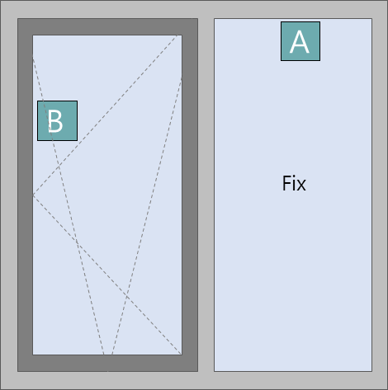
3단형 | 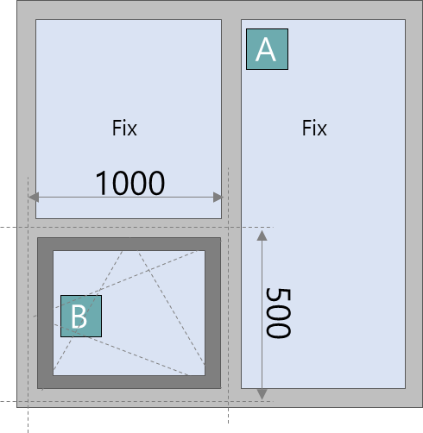
4단형 | 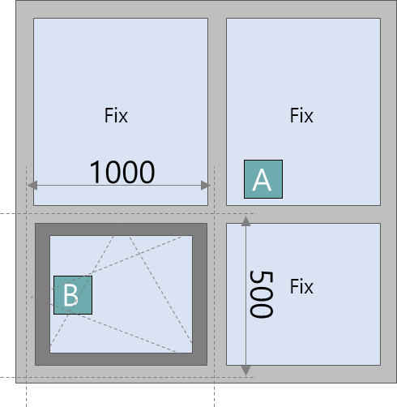

이미지_구조유형
번호 | 구조유형 | 이미지
1 | 신규 커튼월창 | 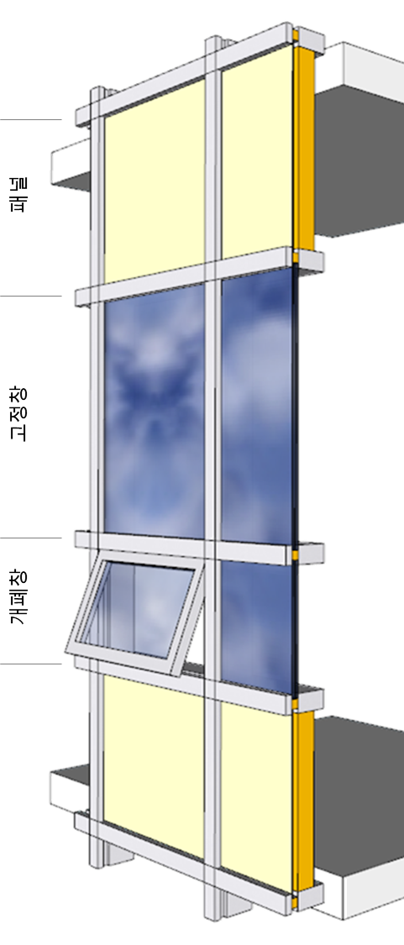
2 | 철거 후 신규
3 | 기존 커튼월창 | 